Sheet1
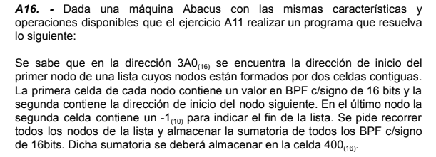

 |  |  | DIR | CONT | COM
 |  |  | 500 | 130A | (AC)=1erDireccion
 |  |  | 501 | 3104 | Carga
 |  |  | 502 | 2503
 |  |  | 503 | CCCC
 |  |  | 504 | 3400 | Agrego a la sumatoria
 |  |  | 505 | 2400
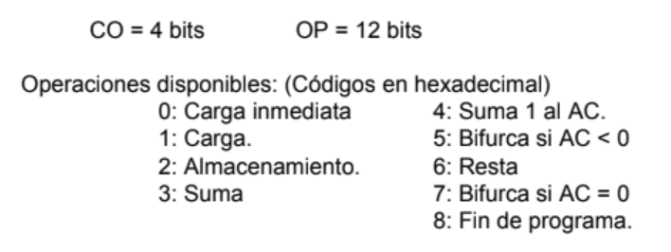
 |  |  | 506 | 1503 | Voy a la casilla siguiente con la proxima direccion
 |  |  | 507 | 3103
 |  |  | 508 | 2509
 |  |  | 509 | CCCC
 |  |  | 50A | 550D | si es -1, voy a fin de prog
 |  |  | 50B | 0000
 |  |  | 50C | 7501
 |  |  | 50D | FFFF
DIR | CONT | COM
102 | FFFF | aux -1
103 | 0001 | aux 1
104 | 1000 | aux carga
. . .
3A0 |  | direc del 1er nodo
. . .
400 | 0000 | sumatoria

